Partida 2
PARTIDA 2

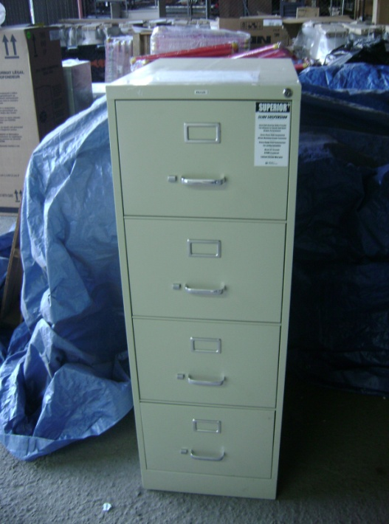
Cerradura con llave

Jaladera y botón de seguridad

Portaetiqueta

Archivero de 4 gavetas tamaño carta

ARCHIVERO VERTICAL DE 4 GAVETAS, METALICO, PARA ARCHIVO SUSPENDIDO TAMAÑO OFICIO. MEDIDAS FRENTE 45 CM, FONDO 67 CM, ALTURA 132 CM.
CUERPO DE ARCHIVERO CONFORMADO POR UNA CUBIERTA SUPERIOR EN LAMINA ROLADA EN FRIO CALIBRE 22, UNA SOLA PIEZA PARA LOS COSTADOS Y RESPALDO EN LAMINA ROLADA EN FRIO CALIBRE 24, UN SOCLO INFERIOR AL FRENTE EN LAMINA ROLADA EN FRIO CALIBRE 22. CON 4 REFUERZOS VERTICALES EN LOS COSTADOS EN LAMINA CALIBRE 22, Y DIVISORES FRONTALES ENTRE GAVETAS.
GAVETAS CONFORMADAS POR UN FONDO EN LAMINA GALVANIZADA CON SISTEMA DE COSTILLAS TROQUELADAS PATENTADAS, LOS COSTADOS Y EL RESPALDO EN UNA SOLA PIEZA DE LAMINA GALVANIZADA CALIBRE 24 CON COSTADOS ALTOS PARA FOLDER COLGANTE, FRENTE EN LAMINA ROLADA EN FRIO CALIBRE 24. JALADERA DE ALUMINIO ATORNILLADA. CON BOTON DE SEGURIDAD EN CADA GAVETA PARA EVITAR QUE SE ABRA ACCIDENTALMENTE. PORTAETIQUETA DE ALUMINIO SOBREPUESTA. CORREDERAS DE SUSPENSION EMBALINADA TELESCOPICAS DE MAXIMA EXTENSION. TODO ENSAMBLADO SIN SOLDADURA.
CERRADURA DE CILINDRO REMOVIBLE, NO DE BOTON COLOCADA AL FRENTE.
PINTURA LIQUIDA DE APLICACIÓN ELECTROSTATICA HORNEADA A 182 GRADOS CENTIGRADOS, EN CUERPO EXTERIOR Y FRENTES DE GAVETAS.

Partida 14
PARTIDA 14

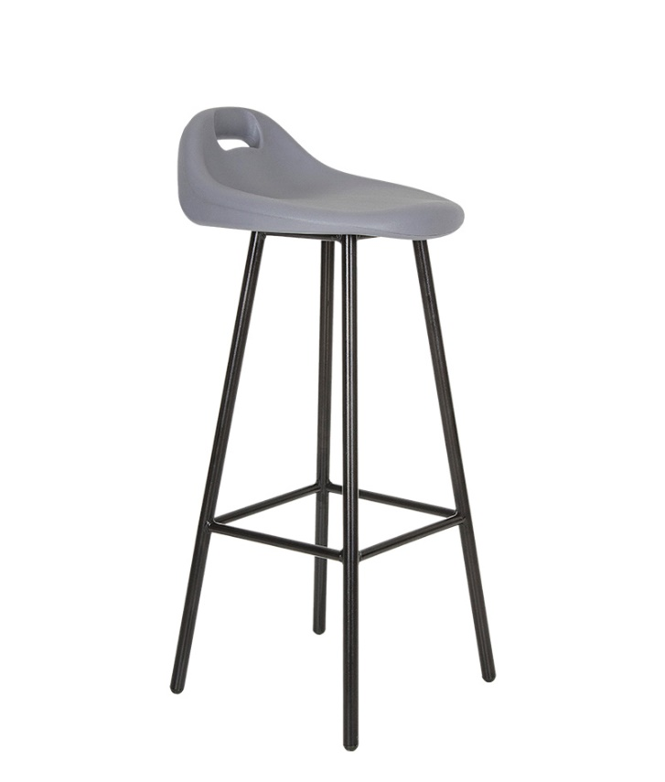
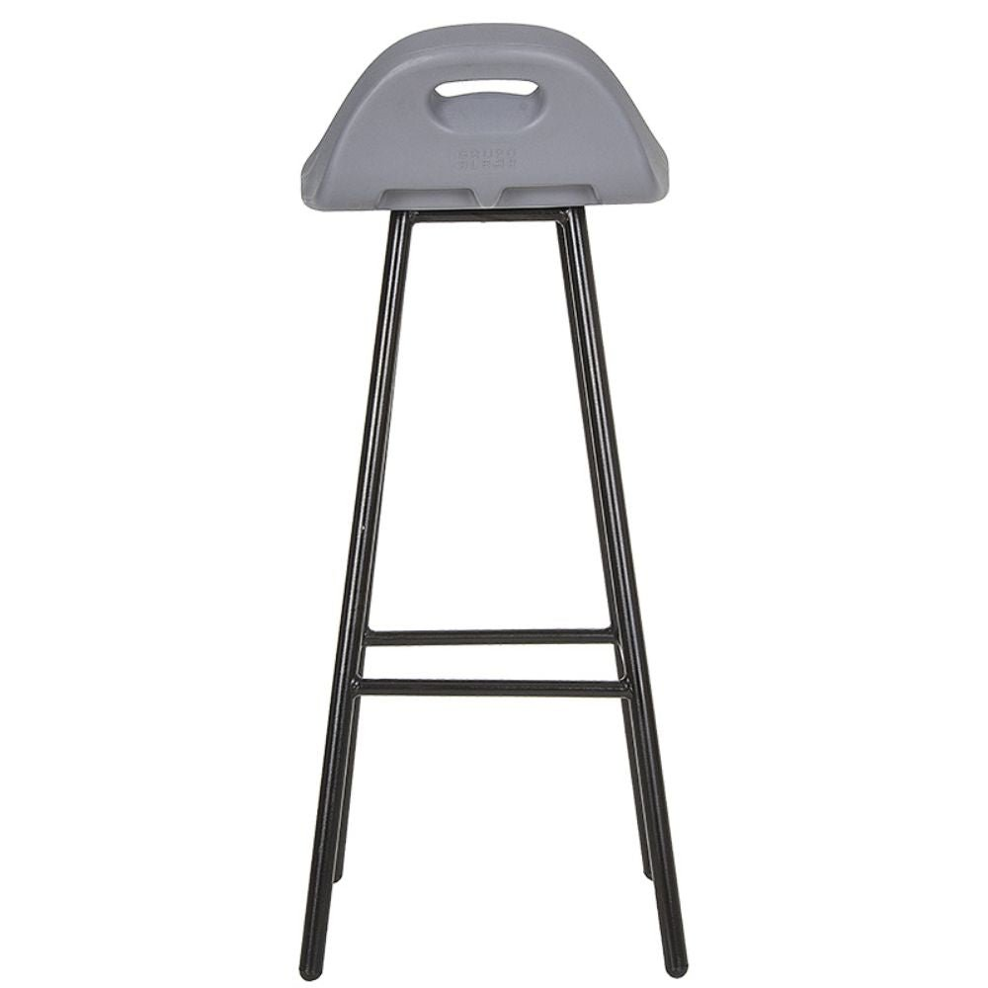

Banco
Banco escolar estándar de .73 x .35 mt. Estructura de tubo de 7/8″ calibre 18 y tubo redondo de 5/8" calibre 18 en descansapies y solera de 1/8 x 1" Acabado pintura epoxica Asiento de plástico polietileno de alta densidad de 20 x 13 mm Regaton antiderrapante

Partida 15
PARTIDA 15
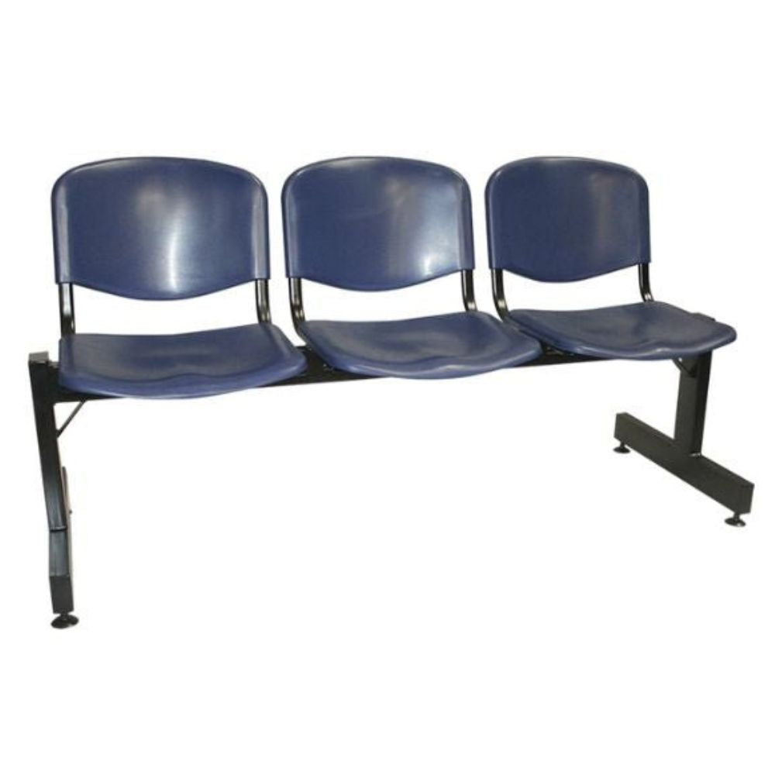

Banca de plástico 3 plazas

RESPALDO Y ASIENTO
Tres piezas de plástico de polipropileno sin tapiz
BASE
Base y patas en acero tubular rectangular de 1 1/2" X 3", calibre 18, soporte de asientos y respaldos de tubular ovalado de 1" calibre 16, con acabado de pintura epóxica (electrostática) color negro. Niveladores de 2" de polietileno con tornillo de 5/16" para ajustar asiento Peso aproximado de resistencia de 100 kg por asiento
DIMENSIONES
Altura piso-respaldo | 82 cms.
Altura piso-asiento | 45 cms.
Ancho | 157 cms.
Profundidad | 58 cms.
Medida del respaldo | 46 X 32 cms.
Medida del asiento | 46 X 40 cms.

